상품제안서
7구 LED 태양열 캠핑 무드등 캠핑랜턴 무드램프 손잡이 | 상품코드: F29284

 |  |  |  |  |  |  | 02-412-0044 | www.easy1.co.kr
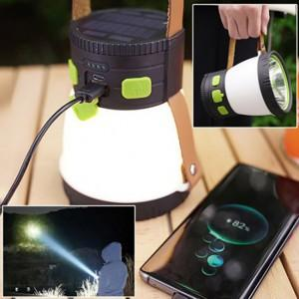

【상세/제작정보】 | 기본수량 미만 인쇄불가

【인쇄/포장옵션】 | 실크 / 포장불가능

【공급단가】 | 수량 | 100~ | 300~ | 500~ | 1,000~ | 3,000~
*VAT별도 | 단가 | 39,360원 | 38,700원 | 37,720원 | 37,060원 | 36,080원

【상품 URL】 | http://www.easy1.co.kr/src/goods_detail.php?gdno=29284

